Voorbeeld plan
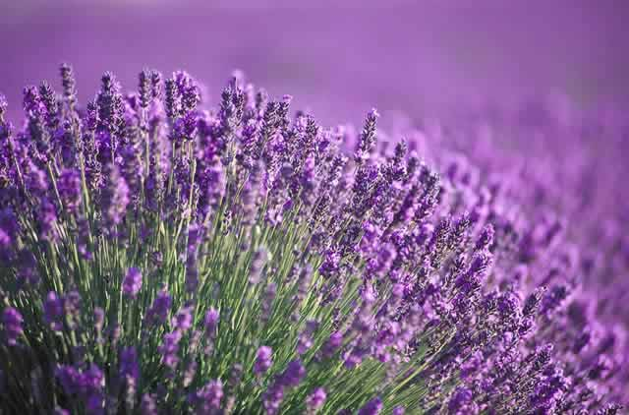
ddddd
aad
Nederlands naam: plant met ned naam
Bloeitijd: juli september
Kleur: blauw

ddddsfdfDit is heel veel tekst en waarom dat zo is dat weet ik ook niet meerDit is heel veel tekst en waarom dat zo is dat weet ik ook niet meerDit is heel veel tekst en waarom dat zo is dat weet ik ook niet meerDit is heel veel tekst en waarom dat zo is dat weet ik ook niet meerDit is heel veel tekst en waarom dat zo is dat weet ik ook niet meer

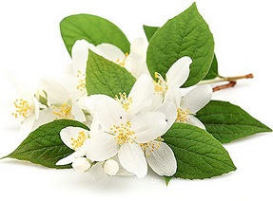
ddd
ddd
Nederlands naam: dd
Bloeitijd: juli
Kleur: rood

Niet veel tekst Maar wel een beetje tekst Niet veel tekst Maar wel een beetje tekst Niet veel tekst Maar wel een beetje tekst Niet veel tekst Maar wel een beetje tekst Niet veel tekst Maar wel een beetje tekst Niet veel tekst Maar wel een beetje tekst

ddd
ddd
Nederlands naam: dd
Bloeitijd: juli
Kleur: rood

Niet veel tekst Maar wel een beetje tekst Niet veel tekst Maar wel een beetje tekst Niet veel tekst Maar wel een beetje tekst Niet veel tekst Maar wel een beetje tekst Niet veel tekst Maar wel een beetje tekst Niet veel tekst Maar wel een beetje tekst

A
aa
Nederlands naam: A
Bloeitijd: januari mei augustus november
Kleur: blauw

Dit is heel veel tekst en waarom dat zo is dat weet ik ook niet meerDit is heel veel tekst en waarom dat zo is dat weet ik ook niet meerDit is heel veel tekst en waarom dat zo is dat weet ik ook niet meerDit is heel veel tekst en waarom dat zo is dat weet ik ook niet meerDit is heel veel tekst en waarom dat zo is dat weet ik ook niet meerDit is heel veel tekst en waarom dat zo is dat weet ik ook niet meerDit is heel veel tekst en waarom dat zo is dat weet ik ook niet meerDit is heel veel tekst en waarom dat zo is dat weet ik ook niet meerDit is heel veel tekst en waarom dat zo is dat weet ik ook niet meer

rr
Rode roos
Nederlands naam: Rode roos
Bloeitijd: maart april mei juni juli
Kleur: rood

Niet veel tekst Maar wel een beetje tekst Niet veel tekst Maar wel een beetje tekst Niet veel tekst Maar wel een beetje tekst Niet veel tekst Maar wel een beetje tekst Niet veel tekst Maar wel een beetje tekst Niet veel tekst Maar wel een beetje tekst

ddddd
aad
Nederlands naam: plant met ned naam
Bloeitijd: juli september
Kleur: blauw

ddddsfdfDit is heel veel tekst en waarom dat zo is dat weet ik ook niet meerDit is heel veel tekst en waarom dat zo is dat weet ik ook niet meerDit is heel veel tekst en waarom dat zo is dat weet ik ook niet meerDit is heel veel tekst en waarom dat zo is dat weet ik ook niet meerDit is heel veel tekst en waarom dat zo is dat weet ik ook niet meer

rr
Rode roos
Nederlands naam: Rode roos
Bloeitijd: maart april mei juni juli
Kleur: rood

Niet veel tekst Maar wel een beetje tekst Niet veel tekst Maar wel een beetje tekst Niet veel tekst Maar wel een beetje tekst Niet veel tekst Maar wel een beetje tekst Niet veel tekst Maar wel een beetje tekst Niet veel tekst Maar wel een beetje tekst

A
aa
Nederlands naam: A
Bloeitijd: januari mei augustus november
Kleur: blauw

Dit is heel veel tekst en waarom dat zo is dat weet ik ook niet meerDit is heel veel tekst en waarom dat zo is dat weet ik ook niet meerDit is heel veel tekst en waarom dat zo is dat weet ik ook niet meerDit is heel veel tekst en waarom dat zo is dat weet ik ook niet meerDit is heel veel tekst en waarom dat zo is dat weet ik ook niet meerDit is heel veel tekst en waarom dat zo is dat weet ik ook niet meerDit is heel veel tekst en waarom dat zo is dat weet ik ook niet meerDit is heel veel tekst en waarom dat zo is dat weet ik ook niet meerDit is heel veel tekst en waarom dat zo is dat weet ik ook niet meer

A
aa
Nederlands naam: A
Bloeitijd: januari mei augustus november
Kleur: blauw

Dit is heel veel tekst en waarom dat zo is dat weet ik ook niet meerDit is heel veel tekst en waarom dat zo is dat weet ik ook niet meerDit is heel veel tekst en waarom dat zo is dat weet ik ook niet meerDit is heel veel tekst en waarom dat zo is dat weet ik ook niet meerDit is heel veel tekst en waarom dat zo is dat weet ik ook niet meerDit is heel veel tekst en waarom dat zo is dat weet ik ook niet meerDit is heel veel tekst en waarom dat zo is dat weet ik ook niet meerDit is heel veel tekst en waarom dat zo is dat weet ik ook niet meerDit is heel veel tekst en waarom dat zo is dat weet ik ook niet meer

rr
Rode roos
Nederlands naam: Rode roos
Bloeitijd: maart april mei juni juli
Kleur: rood

Niet veel tekst Maar wel een beetje tekst Niet veel tekst Maar wel een beetje tekst Niet veel tekst Maar wel een beetje tekst Niet veel tekst Maar wel een beetje tekst Niet veel tekst Maar wel een beetje tekst Niet veel tekst Maar wel een beetje tekst

